仮設備関係
余 白 | 写真№

 | 項目 | 仮設備関係

 | 実施 内容

 | 実施 場所

 | 実施 期間

 | 備考

余 白 | 写真№

 | 項目 | 仮設備関係

 | 実施 内容

 | 実施 場所

 | 実施 期間

 | 備考

余 白 | 写真№

 | 項目 | 仮設備関係

 | 実施 内容

 | 実施 場所

 | 実施 期間

 | 備考

余 白 | 写真№

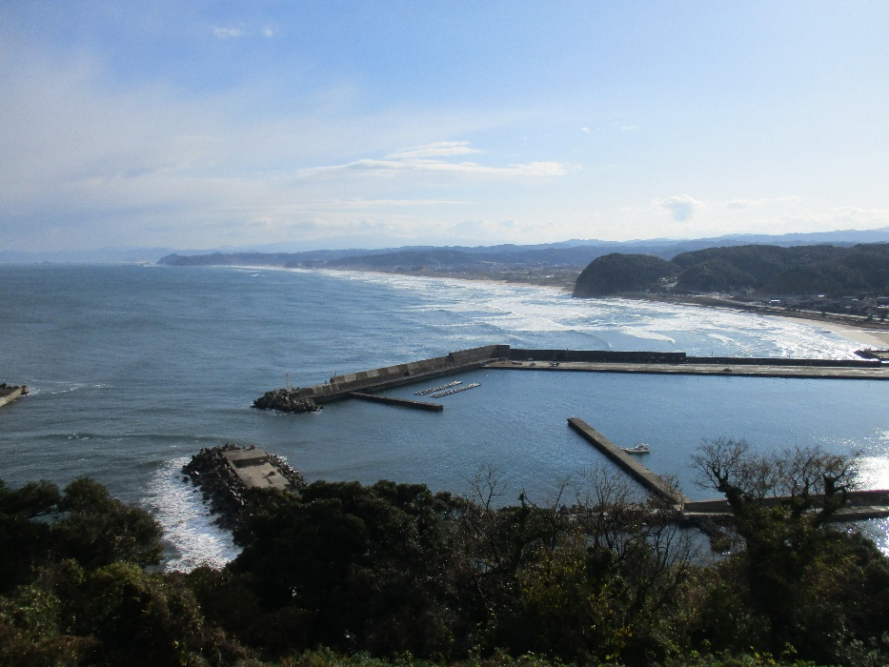
 | 項目 | 仮設備関係

 | 実施 内容

 | 実施 場所

 | 実施 期間

 | 備考

余 白 | 写真№

 | 項目 | 仮設備関係

 | 実施 内容

 | 実施 場所

 | 実施 期間

 | 備考

余 白 | 写真№

 | 項目 | 仮設備関係

 | 実施 内容

 | 実施 場所

 | 実施 期間

 | 備考

余 白

余 白

余 白

余 白

余 白

余 白

余 白

余 白

余 白

余 白

余 白

余 白

